股权变更记录
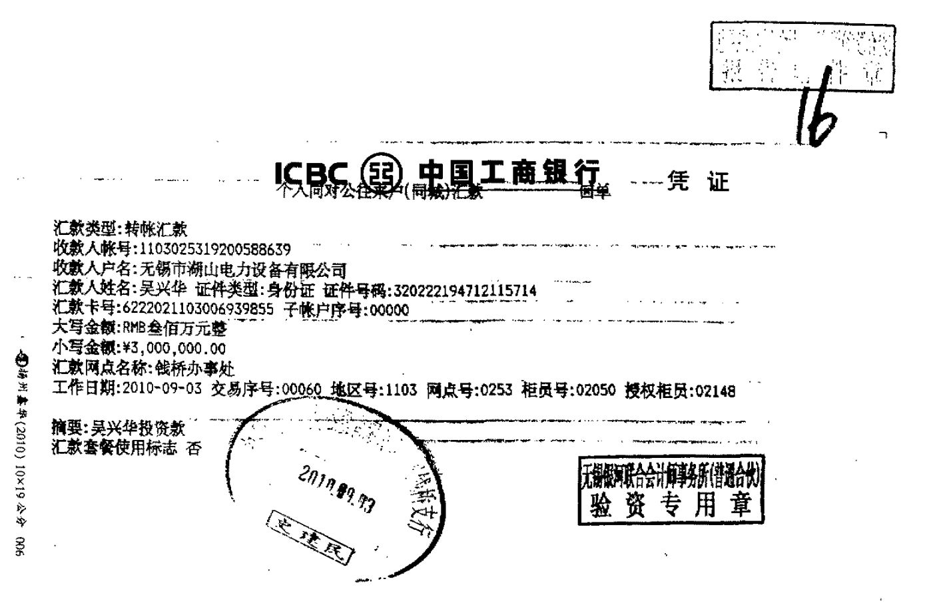
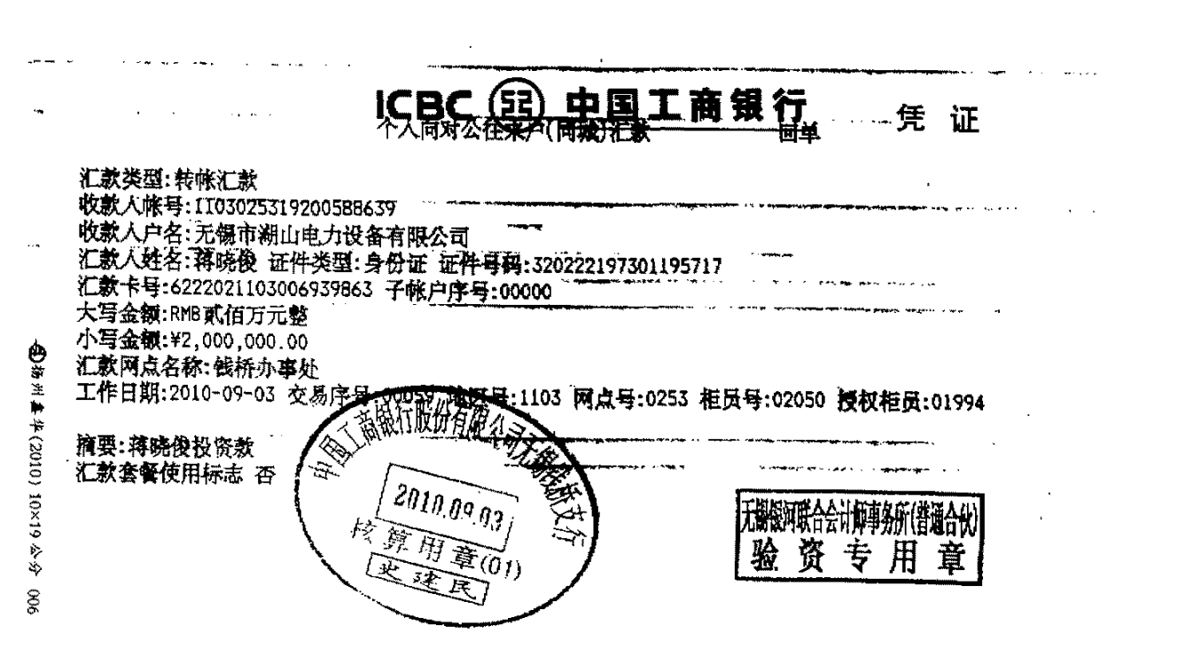
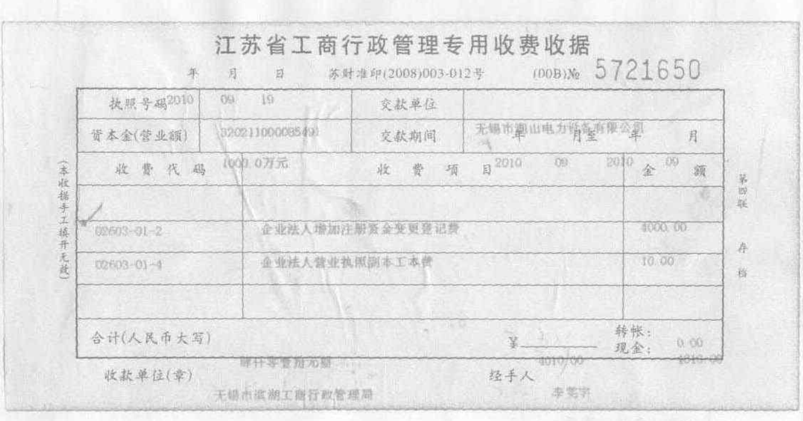
核准日 | 阶段 | 股东名称 | 状态 | 公司实缴资本 | 实缴出资额（万元） | 变化额（万元） | 出资比例（%） | 出资方式 | 出资日 | 股东汇款（解款）账户 | 股东账户开户行 | 公司收款账户 | 公司账户开户行 | 流水摘要 | 备注
2004-11-24 | 公司设立 | 吴兴华 | 新进 | 120 | 72 |  | 60 | 货币出资
 |  | 吴平荣 | 新进 |  | 48 |  | 40 | 货币出资
2005-07-01 | 第一次增资 | 吴兴华 |  | 500 | 300 | 228 | 60 | 货币出资 | 2005-06-24 | 320222520328571 |  | 657101040006555 | 农行无锡湖山分行 | 吴兴华投资款 | 申请法院调查令查询
 |  | 吴平荣 |  |  | 200 | 152 | 40 | 货币出资 | 2005-06-24 | 320222520328571 |  | 657101040006555 | 农行无锡湖山分行 | 吴平荣投资款 | 申请法院调查令查询
2009-08-26 | 第二次增资 与第一次股权转让 | 吴兴华 |  | 500 | 300 |  | 60
 |  | 吴平荣 | 退出 |  | 0 | -200 |  |  |  |  |  |  |  |  | 申请法院调查令查询
 |  | 蒋晓俊 | 新进 |  | 200 | 200 | 40 |  |  |  |  |  |  |  | 申请法院调查令查询
2010-09-19 | 第三次增资 | 吴兴华 |  | 1000 | 600 | 300 | 60 | 货币出资 | 2010-09-03 | 6222021103006939855 | 工行无锡钱桥支行 | 1103025319200588639 | 工行无锡钱桥支行 | 吴兴华投资款 | 申请法院调查令查询
 |  | 蒋晓俊 |  |  | 400 | 200 | 40 | 货币出资 | 2010-09-03 | 6222021103006939863 | 工行无锡钱桥支行 | 1103025319200588639 | 工行无锡钱桥支行 | 蒋晓俊投资款 | 申请法院调查令查询
2017-08-30 | 第二次股权转让 | 吴兴华 | 退出 | 1000 |  | -600
 |  | 蒋晓俊 | 退出 |  |  | -400
 |  | 吴泽民 | 新进 |  | 600 |  | 60
 |  | 蒋玥 | 新进 |  | 400 |  | 40
2018-09-28 | 司法强制过户 | 吴兴华 | 新进 | 1000 | 600 |  | 60
 |  | 吴泽民 | 退出 |  |  | -600
 |  | 蒋玥 |  |  | 400 | 0 | 40
2018-12-6 吴兴华与边惠华完成离婚，双方完成协商
2019-02-22 | 第三次股权转让 | 吴兴华 |  | 1000 | 650 | 50 | 65
 |  | 蒋玥 | 退出 |  |  | -400
 |  | 吴晓红 | 新进 |  | 350 | 350 | 35
至今 |  | 吴兴华 |  | 1000 | 650 |  | 65
 |  | 吴晓红 |  |  | 350 |  | 35

